A
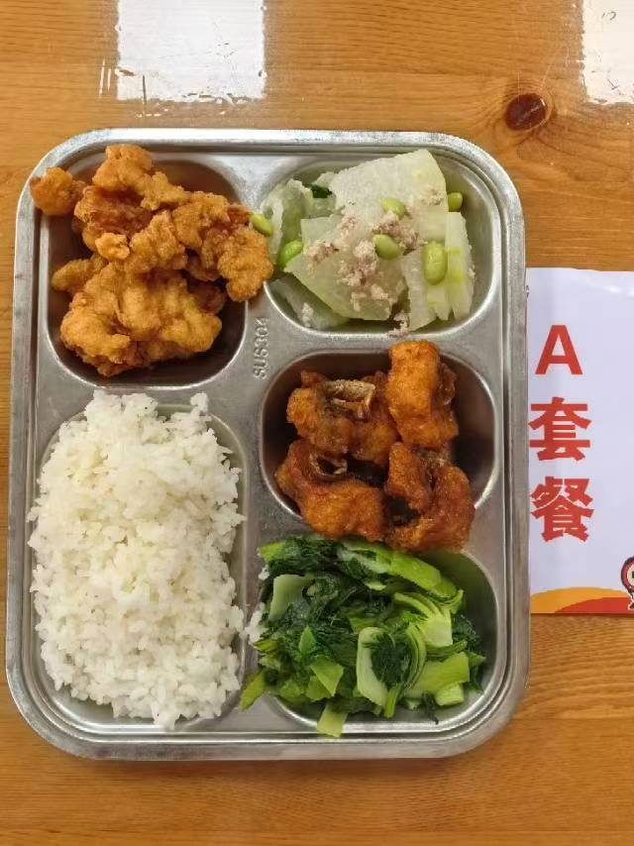
 |  | 中学18元 学生菜单
日期 | 菜谱 | 原料 | 营养
 | 五香熏鱼 | 带皮带骨巴沙鱼130g | 能量 （kcal） | 811.10
 | 小酥肉 | 小酥肉90g | 蛋白质 （g） | 41.60
2026-06-08 | 肉糜冬瓜 | 肉糜10g,冬瓜120g,毛豆肉10g | 脂肪 （g） | 22.70
星期一 | 炒青菜 | 青菜110g | 碳水 （g） | 110.10
 | 米饭 | 海丰优质大米110g | 钙 （mg） | 107.70
 | 木耳菌菇蛋汤 | 海鲜菇20g,光明鲜鸡蛋10g,黑木耳0.1g | 铁 （mg） | 5.40
 |  |  | VA （μg） | 183.00
 |  |  | VC （mg） | 84.50
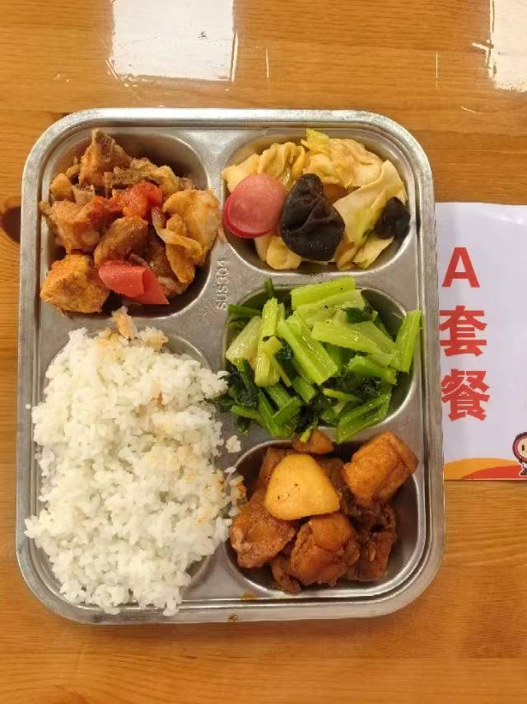
 | 临沂炒鸡 | 鸡边腿块140g,土豆25g,蒜米2g,洋葱5g,临沂炒鸡酱15g | 能量 （kcal） | 795.50
 | 番茄排骨 | 去颈小排块140g,番茄20g,番茄酱3g | 蛋白质 （g） | 37.60
2026-06-09 | 沙茶包菜炒千叶 | 卷心菜70g,千叶豆腐20g,黑木耳0.5g,红肠10g,沙茶酱10g | 脂肪 （g） | 26.30
星期二 | 炒芹菜 | 毛芹110g | 碳水 （g） | 102.10
 | 米饭 | 海丰优质大米110g | 钙 （mg） | 48.40
 | 冬瓜薏米猪骨汤 | 冬瓜35g,薏米仁5g,汤骨块15g | 铁 （mg） | 3.30
 |  |  | VA （μg） | 13.30
 |  |  | VC （mg） | 9.40
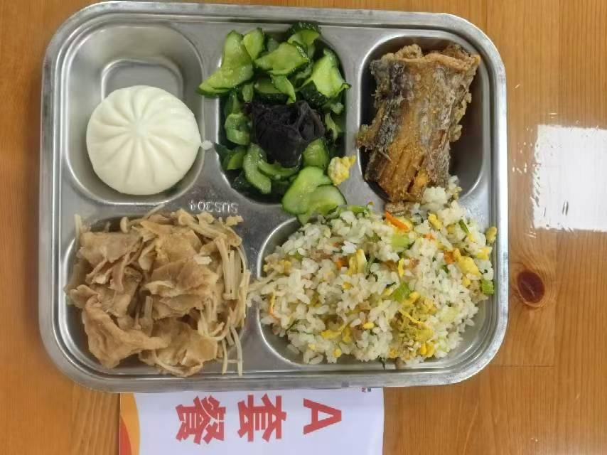
 | 干煎带鱼 | 段带鱼110g | 能量 （kcal） | 889.60
 | 金汤肥牛 | 肥牛卷100g,金针菇20g,金汤15g | 蛋白质 （g） | 48.10
2026-06-10 | 福新香菇菜包 | 福新香菇菜包1只 | 脂肪 （g） | 32.00
星期三 | 木耳黄瓜 | 黄瓜110g,黑木耳0.2g | 碳水 （g） | 102.30
 | 芹香肉糜炒饭 | 肉糜10g,光明鲜鸡蛋25g,毛芹10g,胡萝卜5g,海丰优质大米110g | 钙 （mg） | 84.30
 | 番茄蛋汤 | 光明鲜鸡蛋15g,番茄25g | 铁 （mg） | 5.70
 |  |  | VA （μg） | 193.50
 |  |  | VC （mg） | 13.60
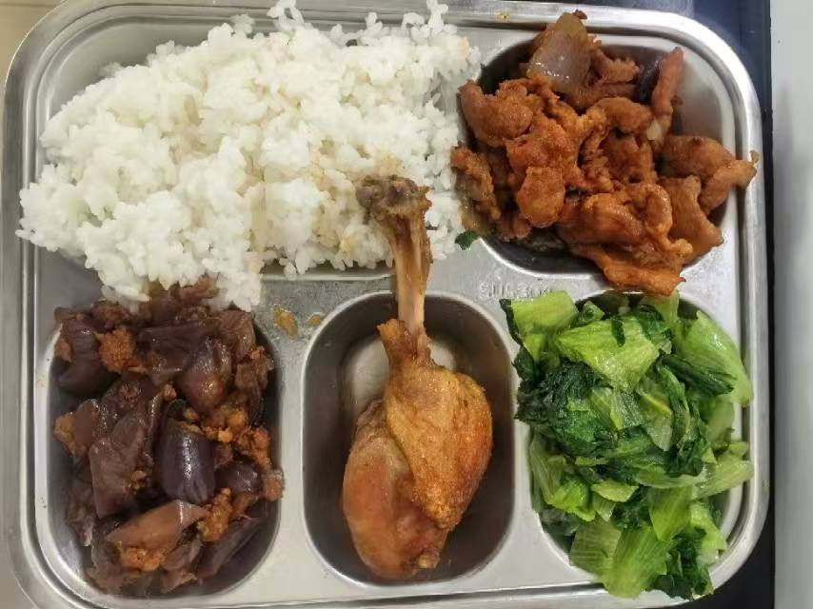
 | 孜香烤鸭腿 | 鸭腿125g | 能量 （kcal） | 861.50
 | 蚝油肉片 | 肉片90g,洋葱20g | 蛋白质 （g） | 48.00
2026-06-11 | 肉沫茄子 | 肉糜20g,长茄90g | 脂肪 （g） | 29.10
星期四 | 炒生菜 | 生菜110g | 碳水 （g） | 101.90
 | 米饭 | 海丰优质大米110g | 钙 （mg） | 95.80
 | 海带猪骨汤 | 干海带丝10g,汤骨块15g | 铁 （mg） | 6.00
 |  |  | VA （μg） | 53.00
 |  |  | VC （mg） | 16.10
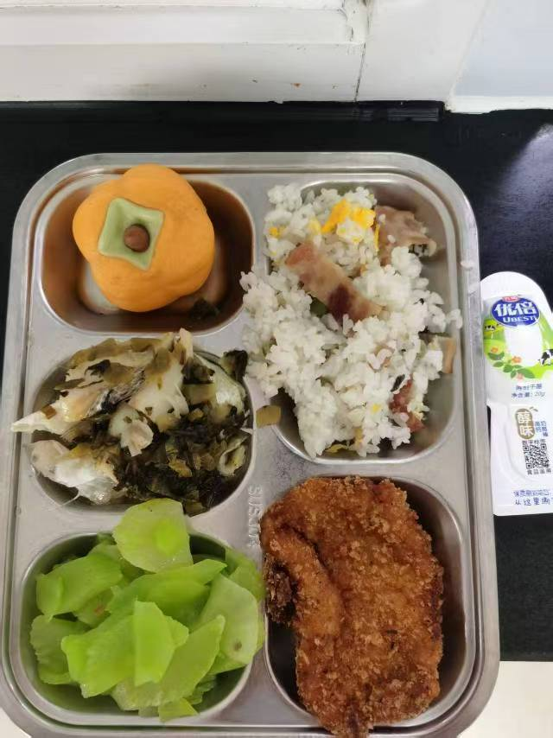
 | 酸菜蒸海鲈鱼 | 海鲈鱼块120g,酸菜20g | 能量 （kcal） | 862.60
 | 香炸猪排 | 80g炸猪排1块 | 蛋白质 （g） | 49.90
2026-06-12 | 柿柿如意包 | 柿柿如意包1只 | 脂肪 （g） | 24.60
星期五 | 葱油莴笋 | 毛莴笋150g | 碳水 （g） | 110.40
 | 培根蘑菇炒饭 | 培根15g,鲜蘑菇15g,青豆10g,光明鲜鸡蛋20g,海丰优质大米110g | 钙 （mg） | 80.90
 | 莲子银耳羹 | 莲心2g,银耳2g | 铁 （mg） | 4.10
 | Happyday（光明常温干酪） | 光明常温干酪1支 | VA （μg） | 68.10
 |  |  | VC （mg） | 6.20

B
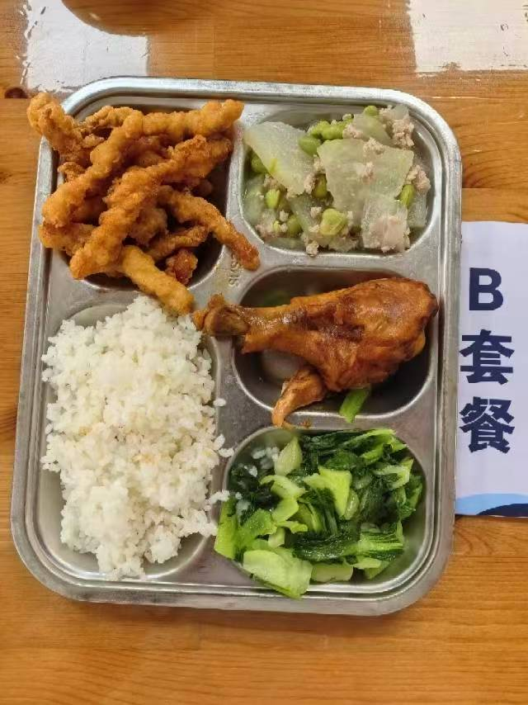
 |  | 中学18元B套 学生菜单
日期 | 菜谱 | 原料 | 营养
 | 红烧鸡腿 | 鸡腿150g | 能量 （kcal） | 880.20
 | 小酥肉 | 小酥肉90g | 蛋白质 （g） | 45.60
2026-06-08 | 肉糜冬瓜 | 肉糜10g,冬瓜120g,毛豆肉10g | 脂肪 （g） | 28.60
星期一 | 炒青菜 | 青菜110g | 碳水 （g） | 110.10
 | 米饭 | 海丰优质大米110g | 钙 （mg） | 106.50
 | 木耳菌菇蛋汤 | 海鲜菇20g,光明鲜鸡蛋10g,黑木耳0.1g | 铁 （mg） | 6.70
 |  |  | VA （μg） | 207.40
 |  |  | VC （mg） | 84.50
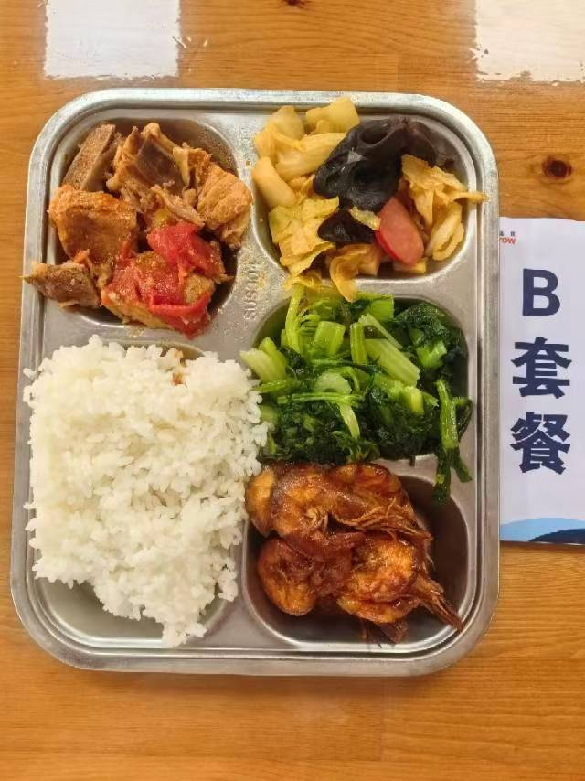
 | 苏式酱油虾 | 基围虾75g | 能量 （kcal） | 779.10
 | 番茄排骨 | 去颈小排块140g,番茄20g,番茄酱3g | 蛋白质 （g） | 36.90
2026-06-09 | 沙茶包菜炒千叶 | 卷心菜70g,千叶豆腐20g,黑木耳0.5g,红肠10g,沙茶酱10g | 脂肪 （g） | 24.70
星期二 | 炒芹菜 | 毛芹110g | 碳水 （g） | 102.30
 | 米饭 | 海丰优质大米110g | 钙 （mg） | 85.80
 | 冬瓜薏米猪骨汤 | 冬瓜35g,薏米仁5g,汤骨块15g | 铁 （mg） | 4.20
 |  |  | VA （μg） | 13.30
 |  |  | VC （mg） | 9.40
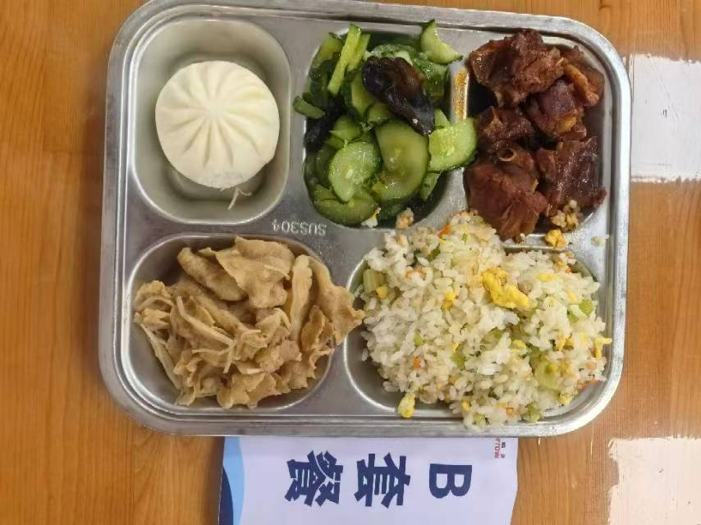
 | 陈皮鸭块 | 鸭边腿块150g,九制陈皮0.2g | 能量 （kcal） | 940.40
 | 金汤肥牛 | 肥牛卷100g,金针菇20g,金汤15g | 蛋白质 （g） | 53.10
2026-06-10 | 福新香菇菜包 | 福新香菇菜包1只 | 脂肪 （g） | 36.40
星期三 | 木耳黄瓜 | 黄瓜110g,黑木耳0.2g | 碳水 （g） | 100.10
 | 芹香肉糜炒饭 | 肉糜10g,光明鲜鸡蛋25g,毛芹10g,胡萝卜5g,海丰优质大米110g | 钙 （mg） | 68.80
 | 番茄蛋汤 | 光明鲜鸡蛋15g,番茄25g | 铁 （mg） | 7.00
 |  |  | VA （μg） | 224.20
 |  |  | VC （mg） | 13.60
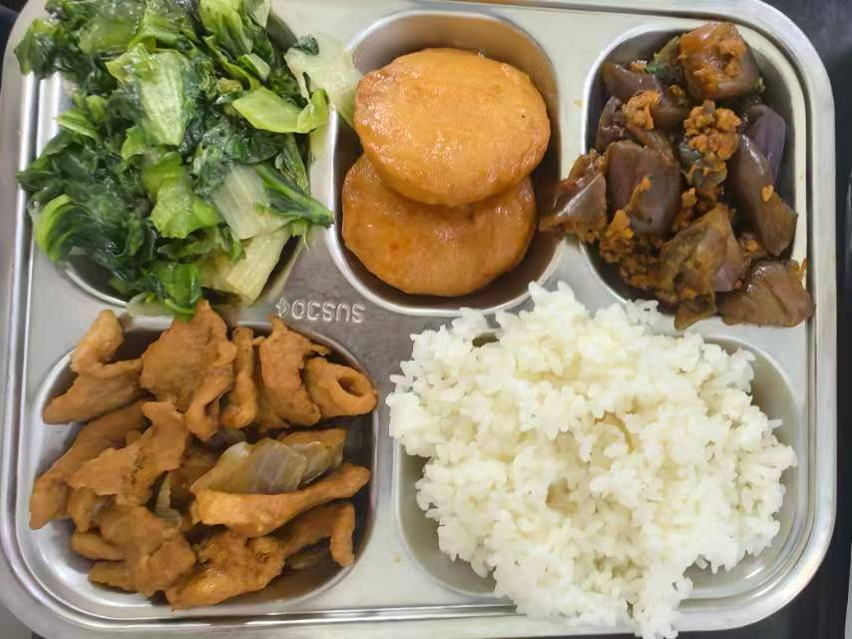
 | 泰汁鱼饼 | 40g鱼饼2只,泰式甜辣酱7g | 能量 （kcal） | 778.70
 | 蚝油肉片 | 肉片90g,洋葱20g | 蛋白质 （g） | 40.90
2026-06-11 | 肉沫茄子 | 肉糜20g,长茄90g | 脂肪 （g） | 23.10
星期四 | 炒生菜 | 生菜110g | 碳水 （g） | 101.80
 | 米饭 | 海丰优质大米110g | 钙 （mg） | 112.30
 | 海带猪骨汤 | 干海带丝10g,汤骨块15g | 铁 （mg） | 4.80
 |  |  | VA （μg） | 36.00
 |  |  | VC （mg） | 16.10
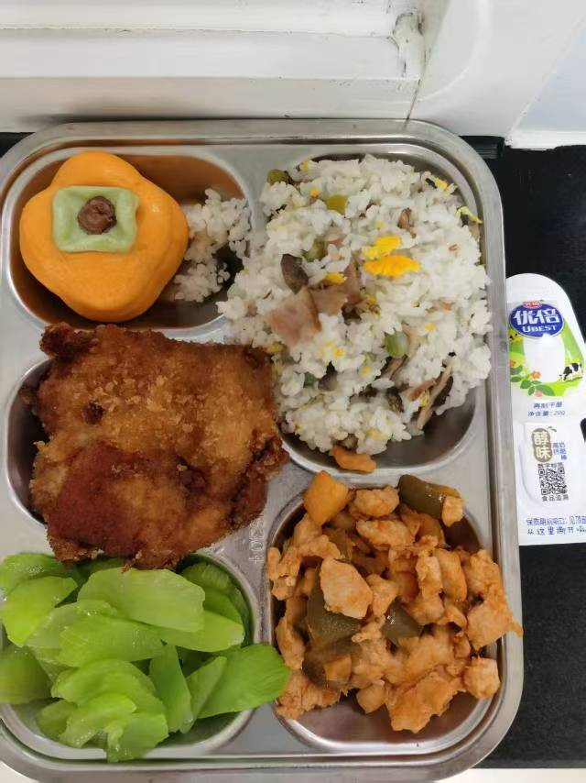
 | 夏威夷菠萝鸡丁 | 鸡丁100g,糖水菠萝20g,青圆椒10g,番茄酱8g | 能量 （kcal） | 893.50
 | 香炸猪排 | 80g炸猪排1块 | 蛋白质 （g） | 55.80
2026-06-12 | 柿柿如意包 | 柿柿如意包1只 | 脂肪 （g） | 23.50
星期五 | 葱油莴笋 | 毛莴笋150g | 碳水 （g） | 114.70
 | 培根蘑菇炒饭 | 培根15g,鲜蘑菇15g,青豆10g,光明鲜鸡蛋20g,海丰优质大米110g | 钙 （mg） | 69.60
 | 莲子银耳羹 | 莲心2g,银耳2g | 铁 （mg） | 5.10
 | Happyday（光明常温干酪） | 光明常温干酪1支 | VA （μg） | 70.60
 |  |  | VC （mg） | 16.50

